상품제안서
주식회사 쉔코리아 - 구)스미다 [인쇄무료] | 상품코드: F30397

 |  |  |  |  |  |  | 02-412-0044 | www.easy1.co.kr
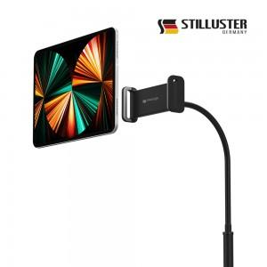

【상세/제작정보】

【인쇄/포장옵션】 | 레이저, 기타 / 포장불가능

【공급단가】 | 수량 | 100~ | 300~ | 500~ | 1,000~ | 3,000~
*VAT별도 | 단가 | 15,000원 | 14,760원 | 14,400원 | 14,040원 | 13,800원

【상품 URL】 | http://www.easy1.co.kr/src/goods_detail.php?gdno=30397

